PD
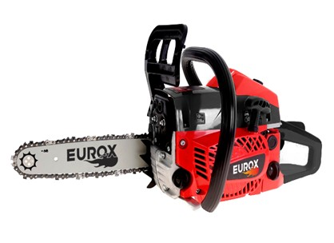
เลขที่ SKU : 05-004-521 วันที่ : 31/10/2023
1. ข้อมูลสินค้า |  |  |  | รูปสินค้า
ประเภท (กลุ่มหลัก) | เกษตร | ประเภท (กลุ่มรอง) | เลื่อยโซ่ยนต์
ชื่อภาษาไทย | เลื่อยโซ่ยนต์ EUROX 5200Z II | ชื่อภาษาอังกฤษ | ทดแทน 5200Z
รหัสสินค้า | 05-004-521 | Barcode | 8859007705775
สถานะสินค้า | D23 | รหัสทีมขาย
รุ่น (Model) | เลื่อยโซ่ | ยี่ห้อ | EUROX
สีตัวสินค้า | แดง -ดำ | สีของบรรจุภัณฑ์ | แดง - ขาว
ทำจากวัสดุ | เหล็ก | ประเทศผู้ผลิต | PRC

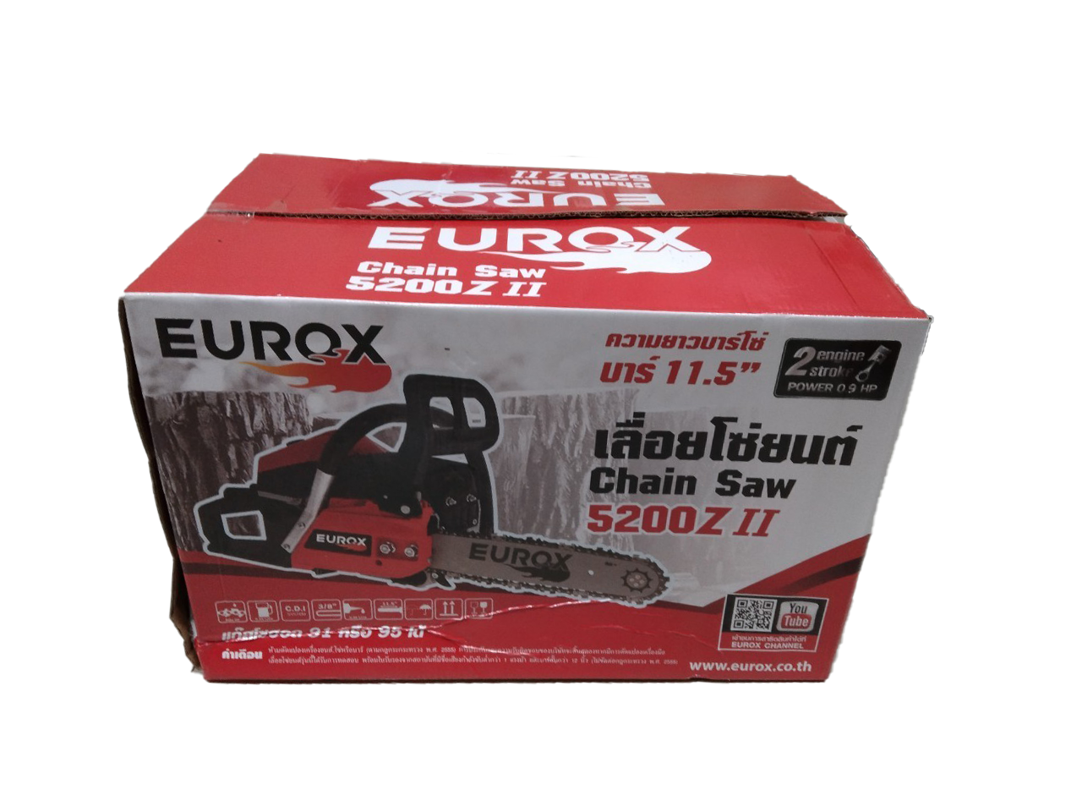
2. คุณสมบัติ
ความยาวบาร์โซ่ | 11.5 นิ้ว | แหวนลูกสูบ | 2 แหวน | รูปบรรจุภัณฑ์
กำลังเครื่อง | 0.9 HP | ความจุถังน้ำมัน | 550 มิลลิลิตร

3. รายละเอียดบรรจุภัณฑ์
ขนาดสินค้า (ซม.) | 70x23x29 (ไม่รวมบรรจุภัณฑ์) | น้ำหนักสินค้า (กก.) | 5.8 (ไม่รวมบรรจุภัณฑ์)
ขนาดกล่อง 1 (ซม.) | 40x26.5x30 | ขนาดบรรจุ (กล่อง) | 1 ตัว
ขนาดกล่อง 2 (ซม.)
 |  | น้ำหนักรวมสินค้า (กก.) | 6.5
บาร์โค้ดกล่อง | 8859007705775 | ขนาดลัง (ซม.) | xx
ขนาดบรรจุ (ลัง) |  | น้ำหนักลังรวมสินค้า (กก.)
 |  |  |  | อุปกรณ์ภายในกล่อง
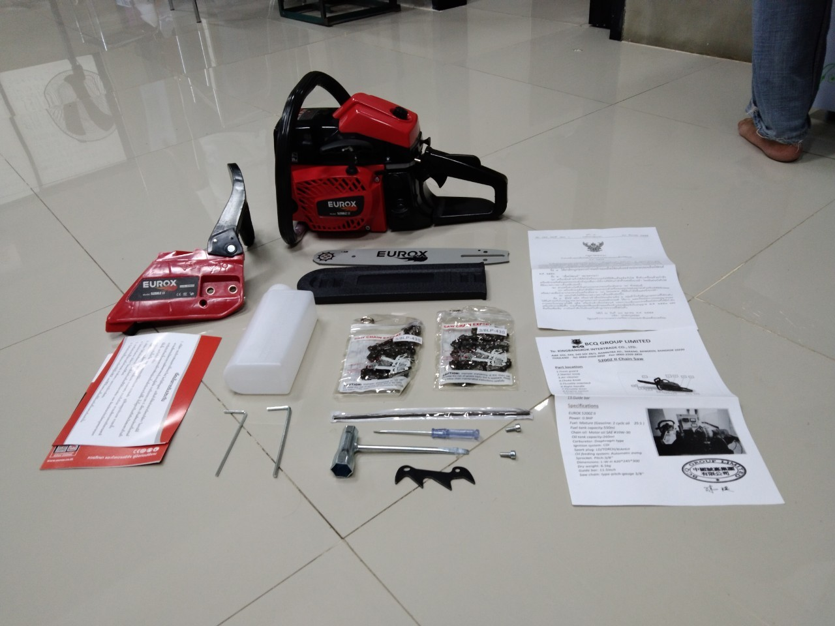
4. อุปกรณ์ภายในกล่อง
- กระป๋องผสมน้ำมัน - ตะไบหางหนู - บล็อกขันหัวเทียน - ไขควงแบน - ประแจแอล - เหล็กแทงไม้ - ใบผลทดสอบ - ใบกฎกระทรวง กำหนดลักษณะเลื่อยโซ่ - ใบรับประกัน 6 เดือน - โซ่ 43 ตีน (2เส้น) - คู่มือการใช้งาน

5. วิธีการใช้งาน
ช้สำหรับเลื่อยไม้

6. จุดเด่น จุดขาย ของสินค้า
- ใช้คาร์บูเรเตอร์ระบบ Diaphragm - ระบบสตาร์ทแบบลานเบา สามารถใช้กับน้ำมันแก๊สโซฮอล 95 ได้ โดย ผสมออโต้ลูป อัตรา 25 : 1 - อะไหล่หาซื้อง่ายในท้องตลาดทั่วไป - เครื่องยนต์ 2 แหวน ระบายความร้อนด้วยอากาศ


7. การรับประกัน |  |  |  | รูปลังสินค้า
ระยะเวลารับประกัน (เดือน) | 6 ระบุ
ประเภทการรับประกัน | เครื่องมือเกษตร
เงื่อนไขการรับประกัน | ห้ามดัดแปลงเครื่องยนต์, โซ่หรือบาร์

8. ข้อมูล สคบ.
ชื่อสินค้า | เลื่อยโซ่ยนต์ EUROX 5200Z II
ผลิตจากประเทศ | PRC
จัดจำหน่ายโดย | บริษัท คิงบางกอก อินเตอร์เทรด จำกัด
 | 541,543,545 ซอย 39/1 แขวงท่าแร้ง เขตบางเขน กรุงเทพมหานคร 10220
 | เลขประจำตัวผู้เสียภาษี: 0105545012035 สำนักงานใหญ่ | โทรศัพท์: 02-509-3850 | โทรสาร: 02-509-3856 |  |  | รูป Barcode

บรรจุ | 1 ตัว/กล่อง
วิธีการใช้ | ใช้สำหรับเลื่อยไม้
คำเตือน | ห้ามดัดแปลงเครื่องยนต์, โซ่หรือบาร์ (ตามกฎกระทรวง พ.ศ.2555) การรับประกันและความรับผิดชอบของบริษัทจะสิ้นสุดลงหากมีการดัดแปลงเครื่องมือ
ราคา | ระบุ ณ จุดขาย
วันที่ผลิต

9. ข้อควรระวัง
คำเตือน | ห้ามดัดแปลงเครื่องยนต์, โซ่หรือบาร์ (ตามกฎกระทรวง พ.ศ.2555) การรับประกันและความรับผิดชอบของบริษัทจะสิ้นสุดลงหากมีการดัดแปลงเครื่องมือ
ข้อแนะนำในการใช้งาน | ห้ามใช้งานผิดประเภท

